상품제안서
CPM HW-A5200 손난로 겸용 보조배터리 | 상품코드: F29710

 |  |  |  |  |  |  | 02-412-0044 | www.easy1.co.kr
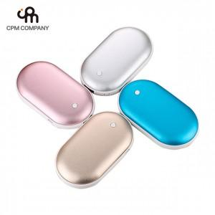

【상세/제작정보】 | 50개 미만 인쇄시 통합인쇄비 발생합니다. 문의 바랍니다.

【인쇄/포장옵션】 | / 포장불가능

【공급단가】 | 수량 | 45~ | 90~ | 500~ | 1,000~ | 2,000~
*VAT별도 | 단가 | 8,270원 | 8,140원 | 7,950원 | 7,630원 | 7,310원

【상품 URL】 | https://dev.easy1.co.kr:443/src/goods_detail.php?gdno=29710

